상품제안서
오아 클린이소프트R 음파 전동 칫솔 | 상품코드: F20488

 |  |  |  |  |  |  | 02-412-0044 | www.easy1.co.kr
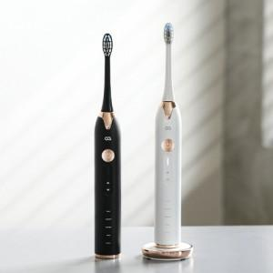 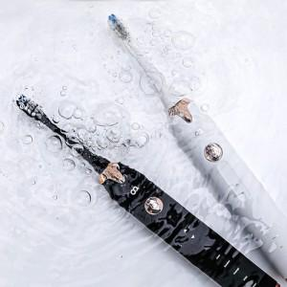 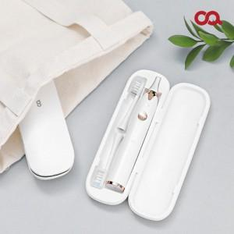

【상세/제작정보】 | ★해당제품은 케이스에만 인쇄 가능합니다. ★블랙 모델 케이스는 화이트 색상으로 변경되었으니 착오 없으시길 바랍니다.

【인쇄/포장옵션】 | 레이저 / 포장지포장

【공급단가】 | 수량 | 50~ | 100~ | 300~ | 500~ | 1,000~
*VAT별도 | 단가 | 39,900원 | 38,400원 | 37,500원 | 36,000원 | 34,500원

【상품 URL】 | http://www.easy1.co.kr/src/goods_detail.php?gdno=20488

